旋风分离器设计
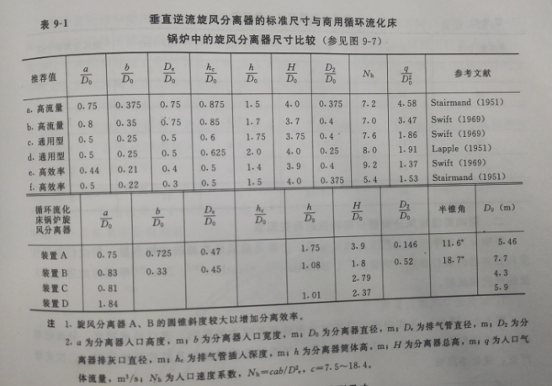
旋风分离器计算表
岑可法等.循环硫化床锅炉理论、设计与运行.北京：中国电力出版社.1997：498-549 |  |  |  |  |  |  |  | ① 尺寸设计：p501
序号 | 名称 | 符号 | 单位 | 计算公式 | 设计数值 | 校核数值 | 备注
1 | 标准状况下的体积流量 | q0 | Nm3/h | 给定 | 50000 | 50000
2 | 入口设定温度 | t | ℃ | 给定 | 350 | 350
3 | 入口温度下的体积流量 | q | Nm3/h | q=q0×(t+273)/273 | 114102.56 | 114102.56
4 | 旋风分离器入口气速 | vi | m/s | 取用 | 13.5 | 13.10 | 一般可取入口速度为15~35m/s
5 | 入口面积 | A | m2 | A=q/vi=a×b | 2.35 | 2.42
6 | 旋风分离器直径 | D0 | m | D0=[q/(Nαβvi)]1/2 | 5.041 | 5.000 | 选用Swift高效率型，α=0.44，β=0.21；N为分离器个数
7 | 入口高 | a | m | a=α×D0=0.44D0 | 2.218 | 2.200 | Swift高效率型
8 | 入口宽 | b | m | b=β×D0=0.21D0 | 1.059 | 1.100 | Swift高效率型
9 | 入口当量直径 | D | m | D=2(A/3.14159)1/2 | 1.729 | 1.755
10 | 排气管直径 | De | m | De=0.4D0 | 2.016 | 2.000 | 一般取De/D0=0.3~0.5；P506
11 | 排气管插入深度 | hc | m | hc=0.5D0 | 2.520 | 2.500 | Swift高效率型
12 | 旋风分离器筒体高 | h | m | h=1.4D0 | 7.057 | 7.000 | Swift高效率型
13 | 旋风分离器总高 | H | m | H=3.0D0 | 15.122 | 15.000 | Swift高效率型H=3.9D0，暂按H=3.0D0计算 | ② 阻力系数：P518
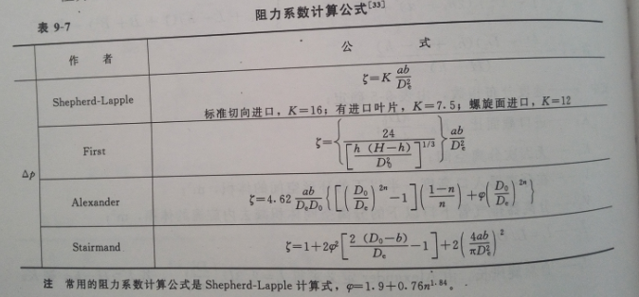
14 | 旋风分离器排灰管直径 | D2 | m | D2=0.4D0 | 2.016 | 2.000 | Swift高效率型
15 | 阻力系数 | ζ | - | ζ=Kab/De2 | 9.24 | 9.68 | 标准切向进口，K=16；P518
16 | 标况下气体密度 | ρg0 | kg/Nm3 | 给定 | 1.34 | 1.34
17 | 工作温度下气体密度 | ρg | kg/m3 | ρg=ρg0×273/(t+273) | 0.59 | 0.59
18 | 压降 | Δp | Pa | Δp=ζvi2/2×ρg | 494.41 | 487.51 | 要求≤500Pa
19 | 工作温度下气体黏度 | μ | kg/(m▪s) | 给定 | 3.00E-05 | 3.00E-05
20 | 工作温度下固体密度 | ρp | kg/m3 | 给定 | 2500.00 | 2500.00
21 | - | ω | m/s | [4gμ(ρp-ρg)/3ρg2]1/3 | 1.42 | 1.42
22 | 沉降速度 | vs | m/s | 2.991ω[(b/D0)0.4/(1-b/D0)1/3]D00.067vi2/3 | 15.51 | 15.54 | vi＜vs，可排除再夹带的可能性
23 | 旋风分离器中回路数 | Nc | - | 按图9-93选取 | 4.00 | 4.00 |  | ③ 切割粒径：p516
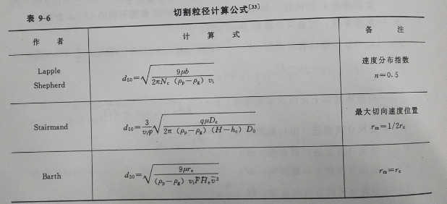
24 | 切割直径 | d50 | μm | 106×[9μb/[2πNcvi(ρp-ρg)]]0.5 | 18.36 | 19.00 | 速度分布指数 n=0.5
25 | 速度分布指数 | n | - | 根据计算模型选取 | 0.50 | 0.50
26 | 颗粒直径 | dp | μm | 给定
27 | 颗粒分级效率计算中间值 | - | - | dp/d50 | 0.00 | 0.00
28 | 颗粒分级效率 | ηi | % | 1-exp[-0.693(dp/d50)(1/(1+n))]或图9-94 | 0.00 | 0.00

 |  |  |  | ⑤ 旋风分离器中回路数：P546 |  | ⑥ 分级效率：P546
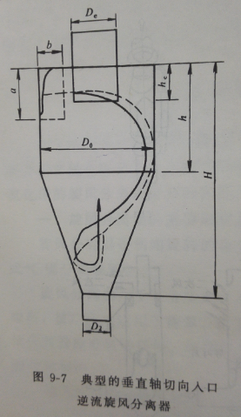
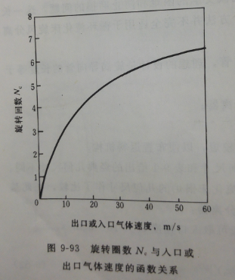
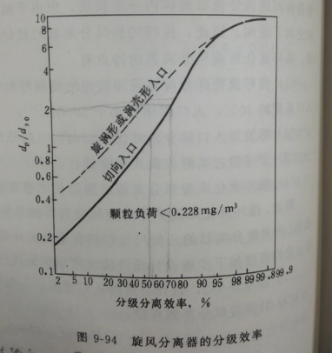

 |  |  |  |  |  |  |  | ④ 速度分布指数：p508

分离效率
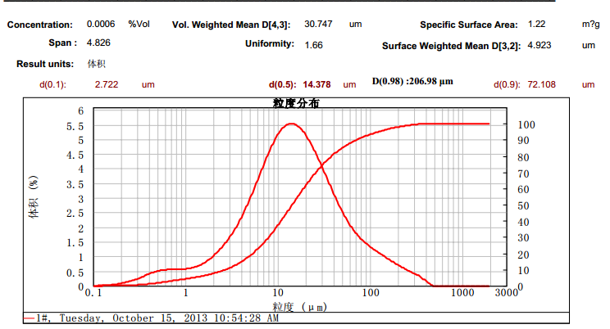
旋风分离器计算表
序号 | 颗粒直径(平均)dp | 颗粒分级效率计算中间值dp/d50 | 分级效率ηi | 重量份额xi | ηixi | 切割直径d50
1 | 1.50 | 0.08 | 0.1197 | 0.10 | 0.01 | 19.00
2 | 14.38 | 0.76 | 0.4376 | 0.80 | 0.35
3 | 300.00 | 15.79 | 0.9872 | 0.10 | 0.10
平均分离效率η |  | ∑ηixi |  |  | 0.4608

以下飞灰为例计算分离效率：

吊耳
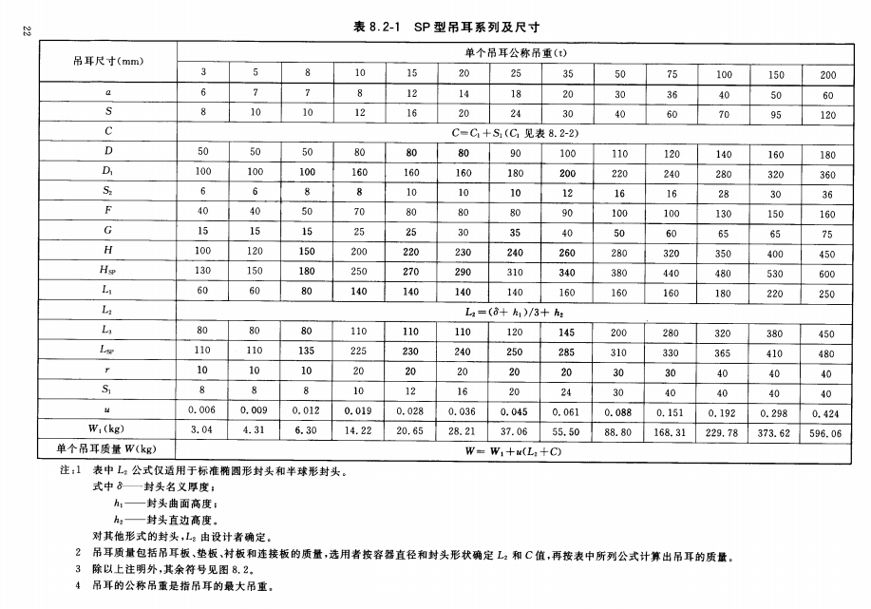
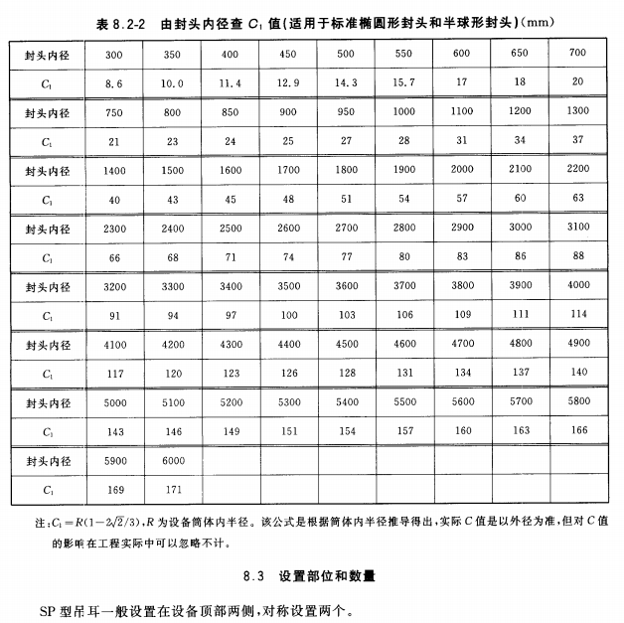
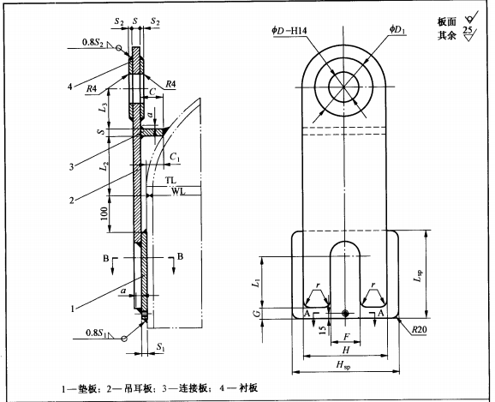
旋风分离器计算表
序号 | 名称 | 符号 | 单位 | 计算公式或数据来源 | 数值
五 | 吊耳-HG/T 21574-2008 化工设备吊耳及工程技术要求-侧壁板式吊耳（SP型）
 | 总重量 | m | t | 设备材料+保温层+积灰总重量；mm+mb+ma | 133.192
 | 单支吊耳公称吊重 | ms | t | 查表 | 75.00
 | 中间值 C1 | - | - | 旋风分离器无封头，参考有封头筒体计算公式r*(1-2*20.5/3) | 142.98
 | 中间值 C | C | - | C1+S1 | 182.98
 | 中间值 L2 | L2 | - | 旋风分离器无封头，数据为自取值 | 500.00
 | 中间值 W1 | W1 | kg | 查表 | 168.310
 | 单个吊耳质量 | me1 | t | W1+u(L2+C) | 271.440
 | 吊耳数量 | ne | 支 | 查表 | 2
 | 吊耳总重量 | me | t | ne*me1 | 0.543
 | 吊耳总吊重量 | m总 | t | ne*me1 | 133.735
 | 吊耳最大总吊重量 | mmax | t | ne*ms；m总≤mmax满足使用要求 | 150.00

